index
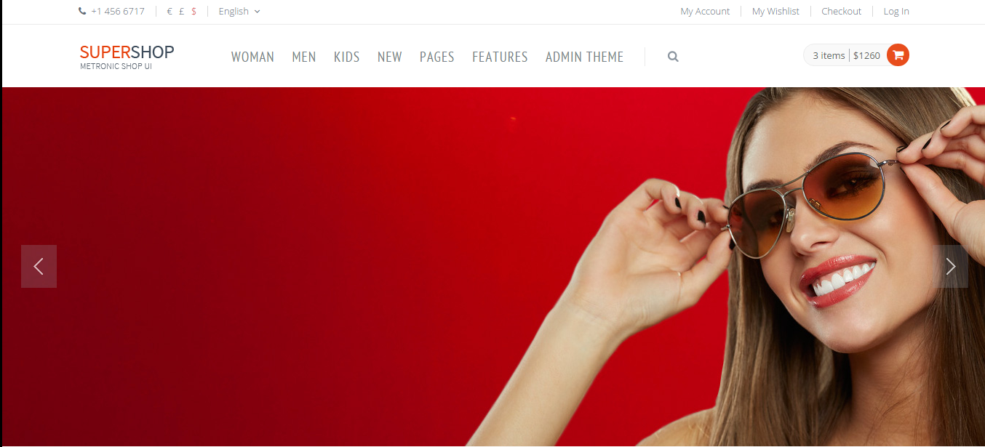

先只保留My Account和Log In
先只保留语言选择

数据库中的一级分类

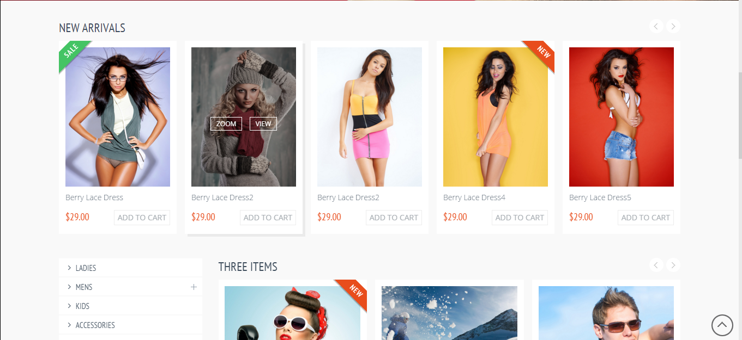

新品

数据库中的商品分类

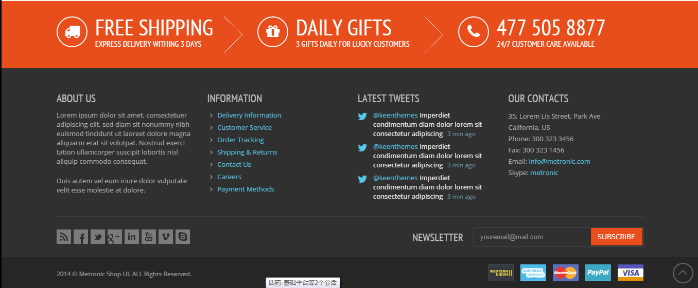

待确认

login-page
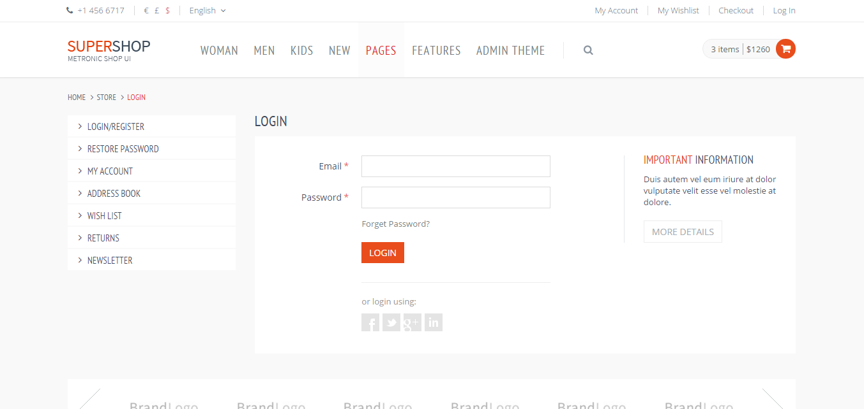

删掉

删掉

1、只保留一个微信
2、底部找一个合适的位置加一个注册按钮

product-list
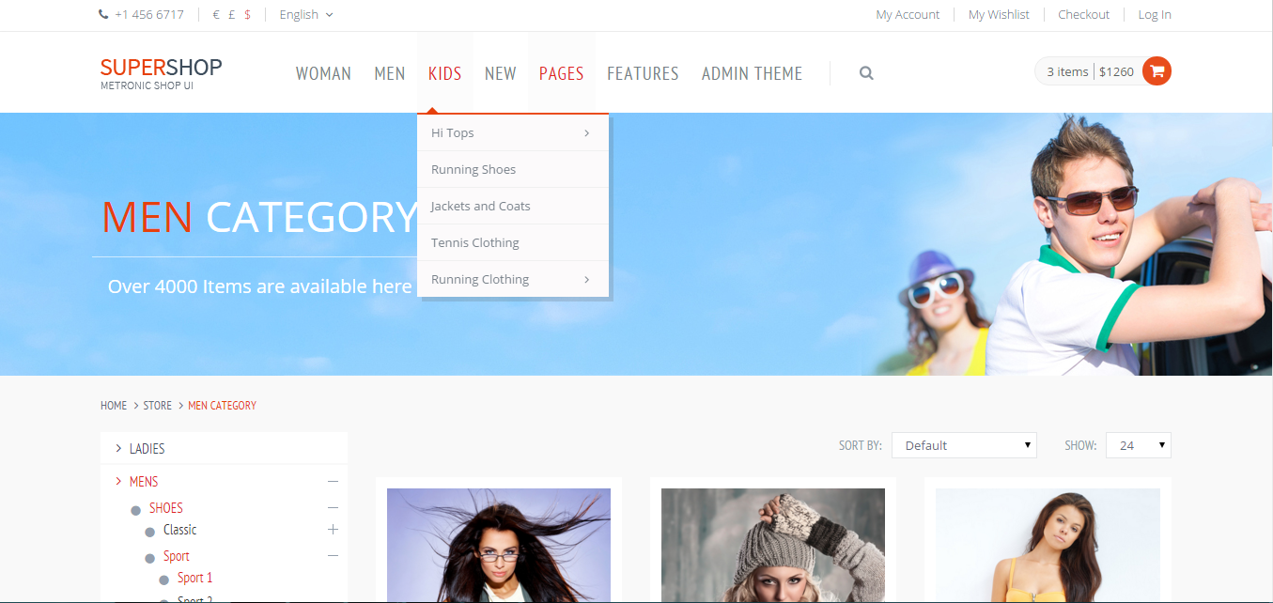

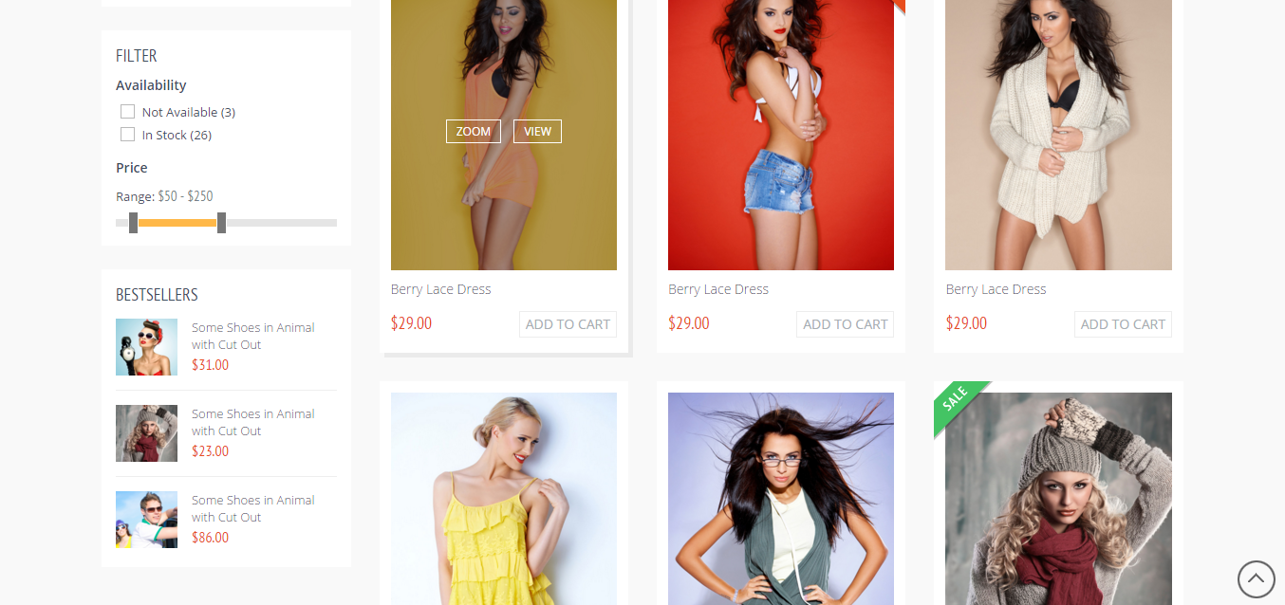

删掉

热销

item
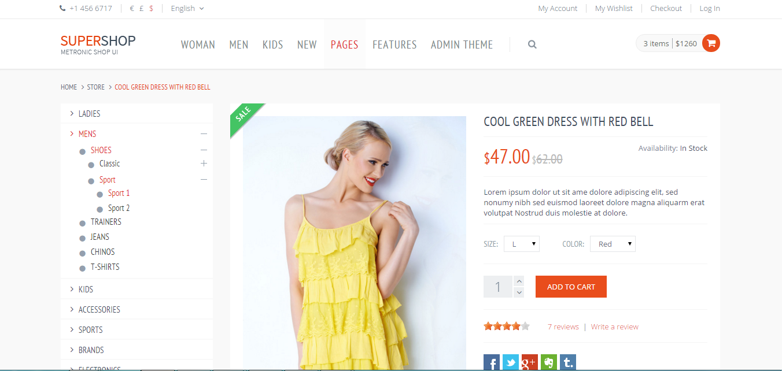

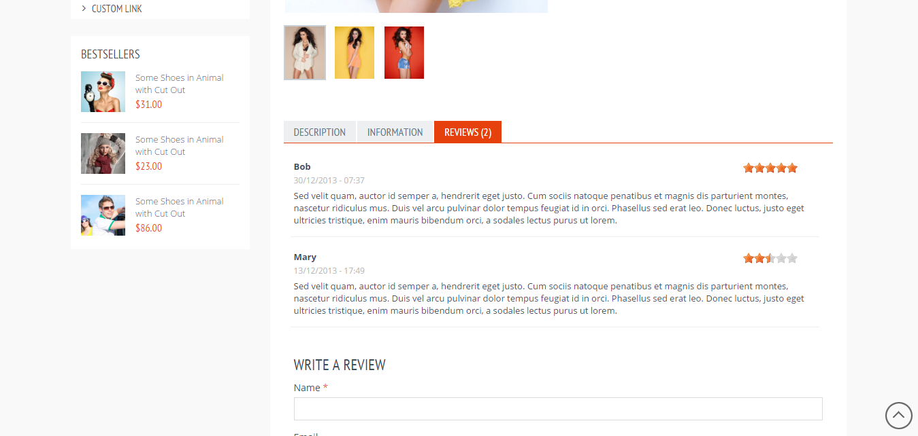
删除

热销

考虑做三个模板html，页面，用编辑器去编辑（后期）

